界面&功能
圣装系统 |  |  |  |  | 功能规则

 | 功能入口 |  |  |  |  |  | 圣装功能 相关功能规则
 |  |  |  |  |  | 1.设计目的是什么
 |  |  |  |  |  | ▶ | 独立与基础装备的特殊装备，共8件，穿戴后提升角色攻防血等面板属性
 |  |  |  |  |  | ▶ | 除了基础属性外，可击破boss护盾（闯天关玩法）；套装有阶级划分，全身穿戴X阶后生效
 |  |  |  |  |  | ▶ | 参考竞品的盘古装备，可更改包装，但需符合传奇风格以及中华传统
 |  |  |  |  |  | 2.基本规则
 |  |  |  |  |  | ▶ | 圣装主要提升角色的生命、伤害、物防、魔防、减伤等属性，不同部位、不同阶级数值不同
 |  |  |  |  |  | ▶ | 穿戴齐8件同阶圣装，可击破boss护盾（闯天关玩法），例：穿戴上8件3阶圣装可击破3级护盾的boss；只有穿齐8件才能生效，否则取最小值，例：身上有6件3级圣装、1件2件圣装、1件1级圣装，那角色只能击破1级护盾
 | 1.主界面点击【角色】图标进入 |  |  |  |  | ▶ | 击破boss护盾（闯天关玩法）为套装效果，只生效在特殊指定的地方
 | 2.当玩家背包中的圣装，有高于当前穿戴的圣装时，有红点提示 |  |  |  |  | 3.解锁方式
 |  |  |  |  |  | ▶ | 游戏中期左右，主/支线解锁（80-100级以上）
 |  |  |  |  |  | ▶ | 该功能有新手引导的任务
 |  |  |  |  |  | 4关联功能
 |  |  |  |  |  | ▶ | 闯天关：获取完整圣装的副本，副本中boss有护盾，玩家全身装备指定等级圣装后可击破护盾
 |  |  |  |  |  | ▶ | 商城兑换：可通过击败指定等级的野外boss后积累圣装货币（每日获取量有限），集齐后兑换指定等级圣装
 |  |  |  |  |  | ▶ | 合成：可通过消耗两件低阶圣装+合成符，合成一件高阶圣装

 | 合成界面【当前为示例】
2
3
4
5
1
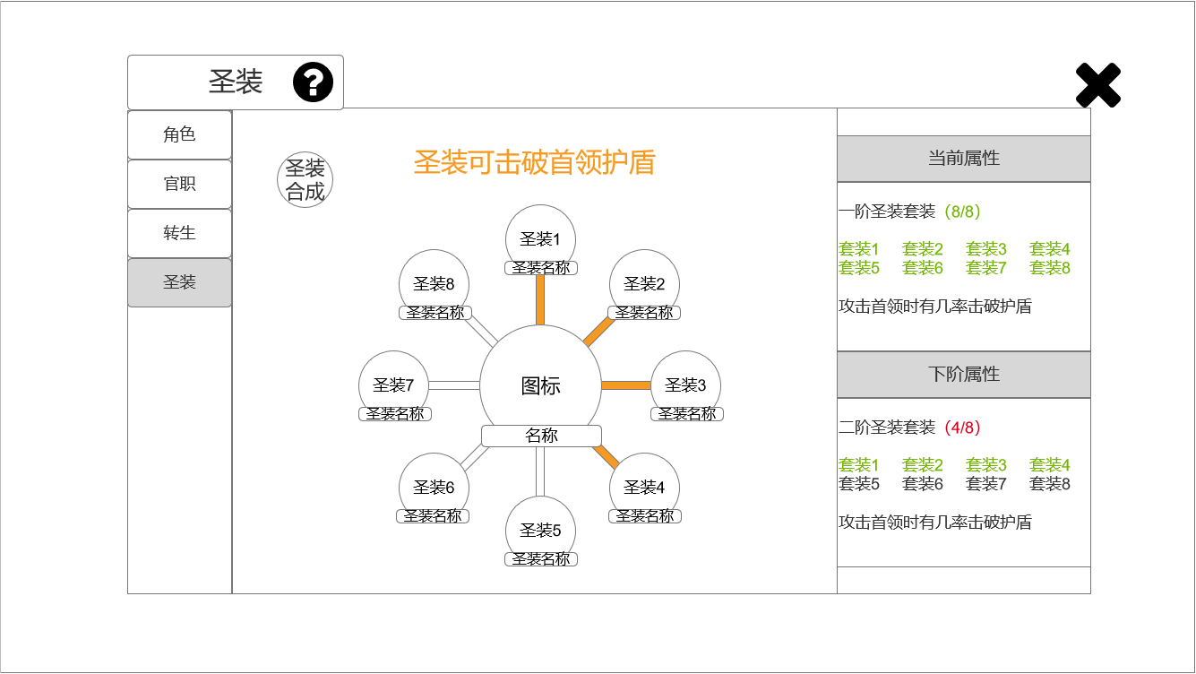
 |  | 1.功能子页签 |  |  |  | 1.功能子页签
 |  | ▶ | 【角色】、【官职】、【转生】、【圣装】子页签 |  |  | ▶ | 点击后，切换打开对应页签
 |  | ▶ | 两种颜色，选中点击时改变颜色 |  |  | ▶ | 当玩家背包中的圣装，有高于当前穿戴的圣装时，有红点提示
 |  | ▶ | 【圣装】有高于当前装备、可替换时，子页签上有小红点提示
 |  | 2.标题、说明 |  |  |  | 2.标题、说明
 |  | ▶ | 左侧显示功能名称 |  |  | ▶ | 说明按钮：点击后打开文本说明弹窗
 |  | ▶ | 说明按钮：点击后打开文本说明弹窗
 |  | 3.文本 |  |  |  | 3.文本
 |  | ▶ | 【圣装可击破首领护盾】 |  |  | ▶ | 永久显示
 |  | ▶ | 艺术字
 |  | 4.属性 |  |  |  | 4.属性
 |  | ▶ | 顶部展示当前属性，下方展示下阶属性 |  |  | ▶ | 玩家刚解锁该功能时，属性栏显示一、二阶的内容
 |  | ▶ | 显示【X阶圣装套装】 |  |  | ▶ | 属性栏中显示的【当前属性】和【下阶属性】，取决于玩家身上装备的圣装，当有多个不同阶的装备，取最低值
 |  | ▶ | 当前装备数量/套装数量，当全部穿戴触发效果后显示绿字，不足为红字 |  |  |  | （例：玩家现在穿戴了4件圣装，四件分别为1、2、3、4阶，那么【当前属性】栏中将显示一阶圣装，【下阶属性】栏中显示二阶圣装）
 |  |  |  |  |  | ▶ | 当脱下所有圣装后，属性栏显示一、二阶的内容

 |  | ▶ | 显示装备部件，当全部穿戴装备后显示绿字，其他灰字

6
7

 |  | ▶ | 属性栏中需预留属性说明位置1-2行以上
 | 无选框标示界面

 |  | ▶ | 当穿戴圣装已达到最高阶时，界面下方显示【当前圣装已达到最高阶】
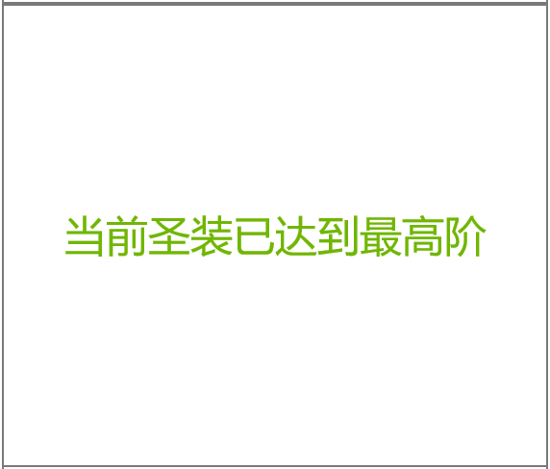

 |  | 5.关闭按钮 |  |  |  | 5.关闭按钮
 |  | ▶ | 点击后关闭界面 |  |  | ▶ | 点击后关闭界面
 |  | 6.圣装合成 |  |  |  | 6.圣装合成
 |  | ▶ | 点击后，跳转打开合成界面 |  |  | ▶ | 点击后，跳转打开合成界面
 |  | ▶ | 图标参考： |  |  |  | （详见对应策划案）

 |  | 7.圣装装备栏 |  |  |  | 7.圣装装备栏
 |  | ▶ | 界面中心显示8个圣装+1个圣装效果 |  |  | ▶ | 当玩家有高于当前装备圣装、可替换时，对应位置上有小红点提示
 |  | ▶ | 8个不同部位的圣装顺时针显示图标+名称，点击后打开通用tips，可卸下/替换 |  |  | ▶ | 穿戴圣装时出现连线，当所有圣装都凑齐后，连线重置
 |  | ▶ | 参考： |  |  |  | （例：玩家背包里有8件圣装、全部一阶，每穿戴一件出现一条连线，依次全部穿戴上8件圣装后，连线消失）
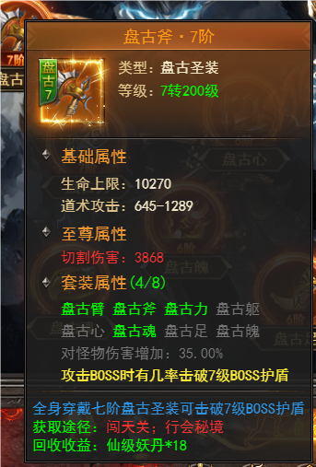
 |  |  |  |  |  | ▶ | 连线重置后，当玩家穿戴能激发【下阶属性】的圣装时，继续出现连线
 |  |  |  |  |  |  | （例：玩家现在穿戴了8件圣装，分别为7个1阶、1个2阶，那么1阶圣装没有连线）
 |  |  |  |  |  | ▶ | 玩家穿戴最高阶圣装后，连线不消失
 |  |  |  |  |  | ▶ | 穿戴齐8件圣装，触发效果时，界面中心图标出现闪烁特效（替换高阶再次出现特效）

 |  |  | （参考）

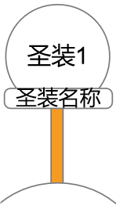
 |  |  |  | （tips参考）
 |  | ▶ | 8个圣装位，每个都有一个进度条连接至中心的图标，当玩家穿戴圣装后，进度条改变颜色
 |  | ▶ | 参考：

 |  | ▶ | 中心显示大图表+名称
 |  | ▶ | 参考：

参考界面
参考图

 | 参考游戏—37王者之心2

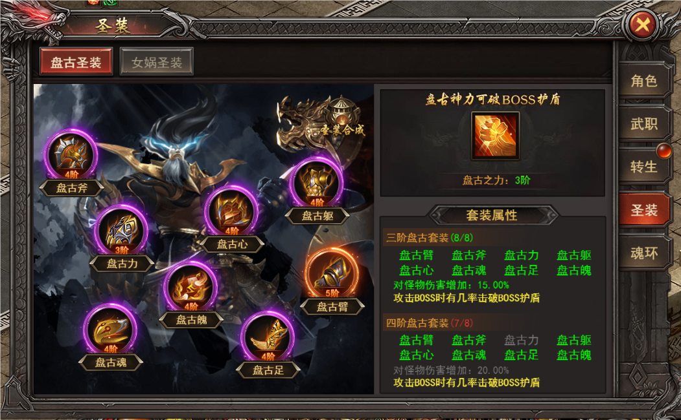

 |  | 圣装主界面

美术需求
美术需求

 | UI需求
 | 序号 | 类型 | 对应界面 | 内容描述 | 功能需求 | 备注 | 参考图
 | 1 | UI | 圣装界面 | 圣装界面 | 详见界面功能设计
 | 原画需求
 | 序号 | 类型 | 对应界面 | 内容描述 | 功能需求 | 备注 | 参考图
 | 1 | 2D原画 | 圣装界面背景底图 | 背景 | 详见界面功能设计 | 实际效果需按照策划案模板制作 | 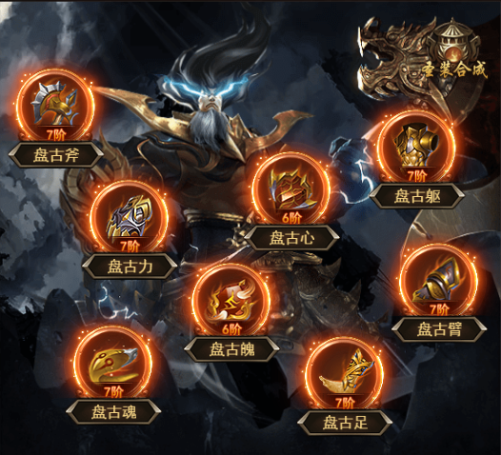
 | ICON需求
 | 序号 | 类型 | 图标需求 | 内容描述 | 功能需求 | 尺寸需求 | 参考图
 | 1 | ICON | 点击打开圣装合成界面 | 宝石镶嵌 |  | 75*75 | 
 | 2 | ICON | 圣装道具图标 | 圣装-剑 | 共10个品质，有5种颜色的底板 | 75*75 | 
 | 3 | ICON | 圣装道具图标 | 圣装-头盔 | 共10个品质，有5种颜色的底板 | 75*75 | 
 | 4 | ICON | 圣装道具图标 | 圣装-衣服 | 共10个品质，有5种颜色的底板 | 75*75 | 
 | 5 | ICON | 圣装道具图标 | 圣装-项链 | 共10个品质，有5种颜色的底板 | 75*75 | 
 | 6 | ICON | 圣装道具图标 | 圣装-护腕 | 共10个品质，有5种颜色的底板 | 75*75 | 
 | 7 | ICON | 圣装道具图标 | 圣装-戒指 | 共10个品质，有5种颜色的底板 | 75*75 | 
 | 8 | ICON | 圣装道具图标 | 圣装-腰带 | 共10个品质，有5种颜色的底板 | 75*75 | 
 | 9 | ICON | 圣装道具图标 | 圣装-靴子 | 共10个品质，有5种颜色的底板 | 75*75 | 
 | 10 | ICON | 圣装界面中心显示大图标 | 圣装效果buff图标 |  |  | 
 | 动效需求
 | 序号 | 类型 | 描述 | 内容描述 | 功能需求 | 备注 | 参考图
没太大必要，先不提 | 1 | 动画特效 | 进度条 | 进度条增长时特效 | 共8个方向
 | 2 | 动画特效 | buff触发时特效 | 穿戴8件圣装后，界面中心触发闪烁特效 |  |  | 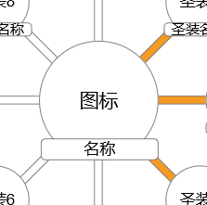
 | 其他
 | 序号 | 类型 | 对应界面 | 内容描述 | 功能需求 | 备注 | 参考图
 | / | / | / | / | / | / | /

